工作表1
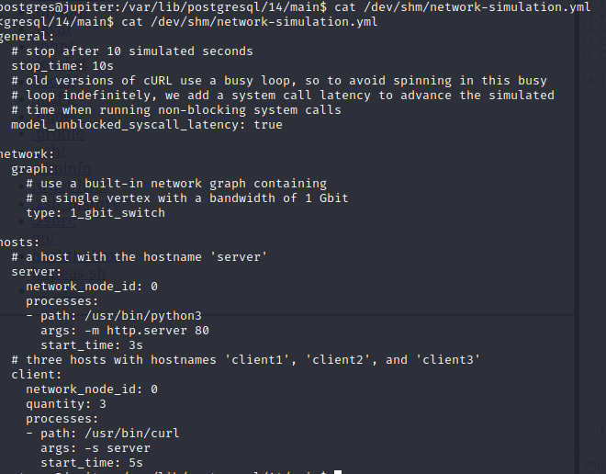
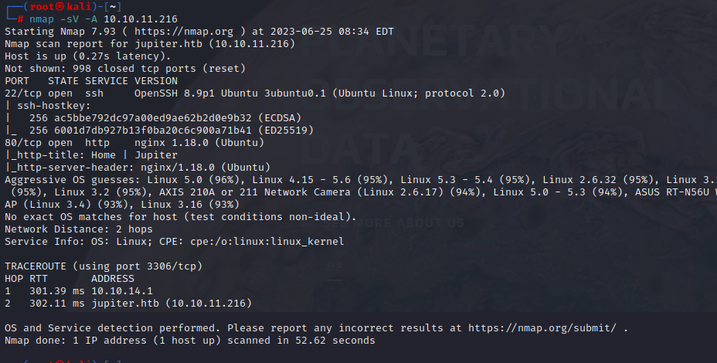

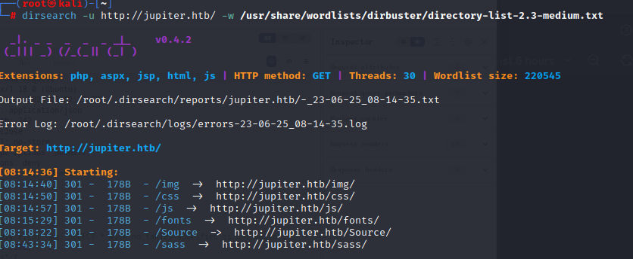

目錄遍歷，看似無有趣的東西，但爆破前Host有回傳直

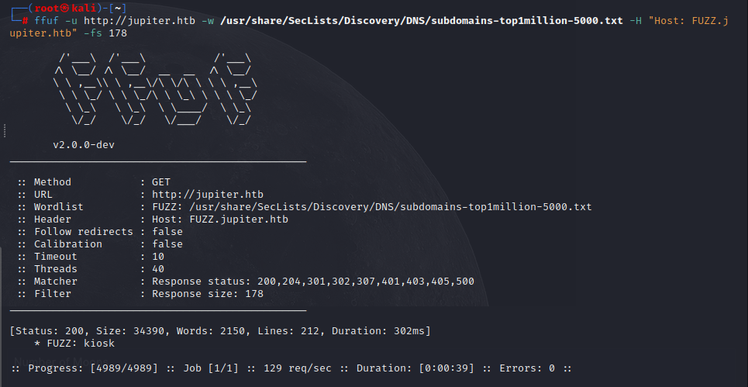

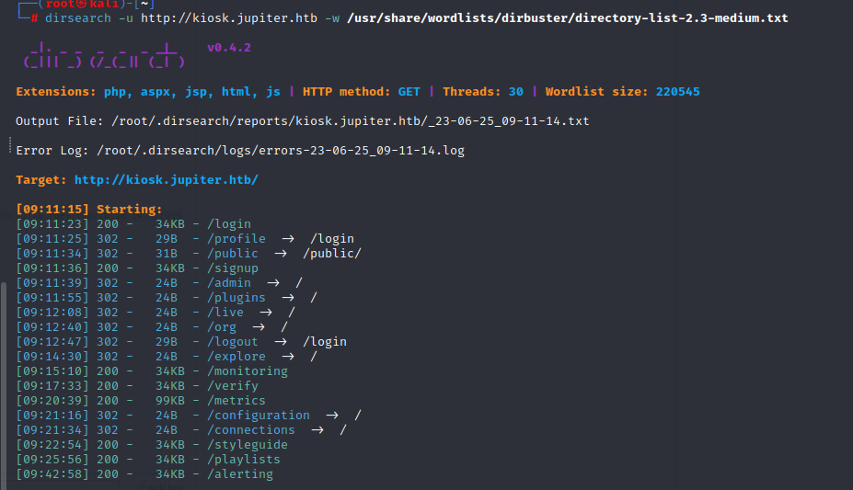

參考文件 | https://github.com/swisskyrepo/PayloadsAllTheThings/blob/master/SQL%20Injection/PostgreSQL%20Injection.md
抓包發現postgres有post的回傳

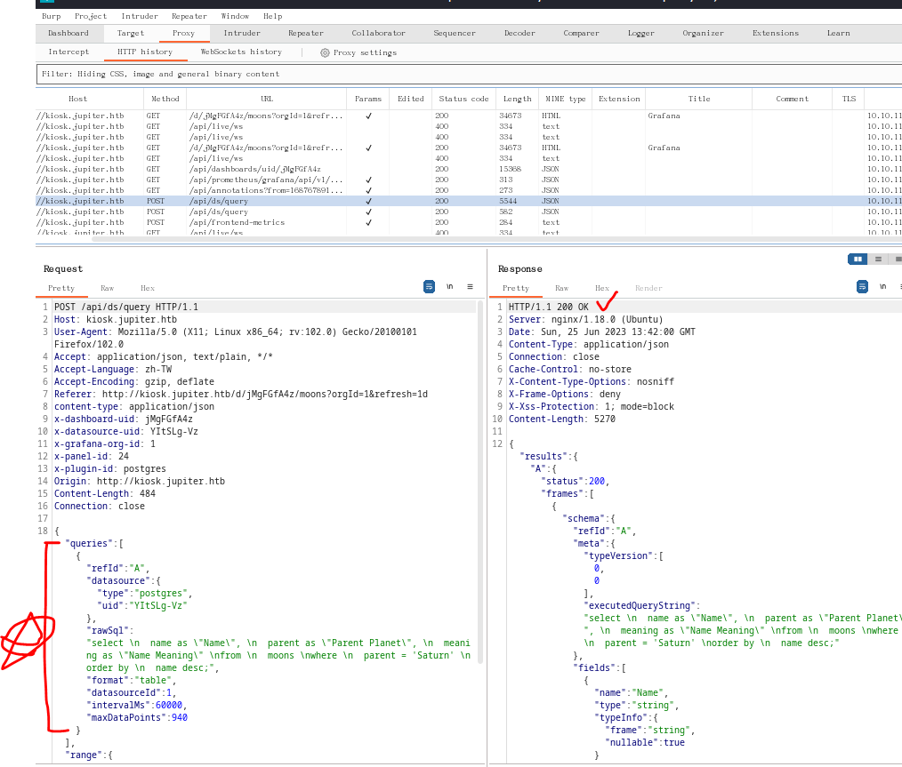

 | 查詢版本OK，可測試sql語法測試
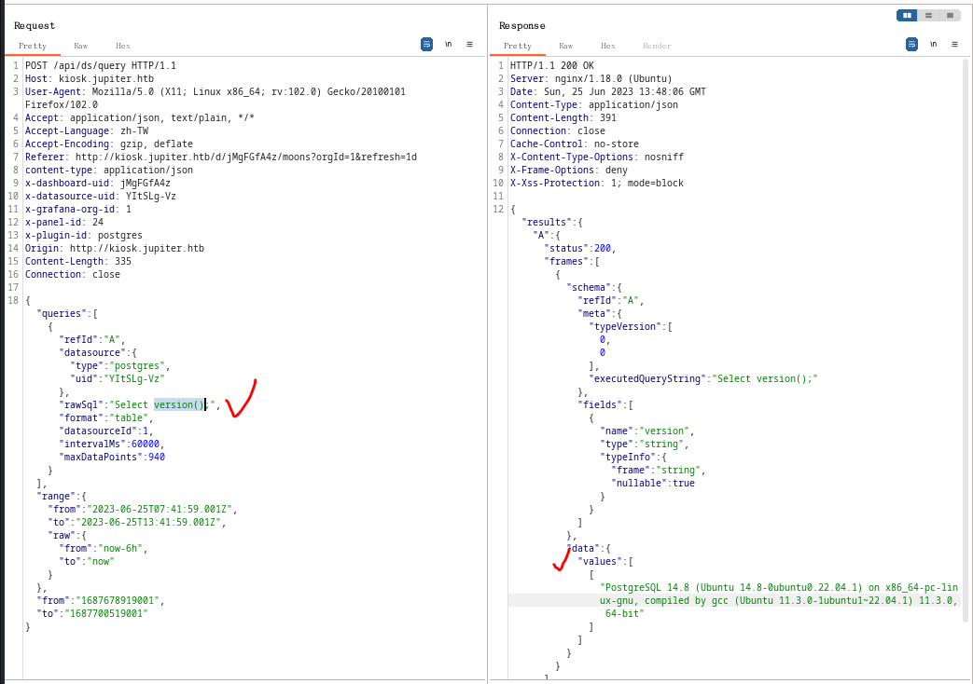

 | SQL回傳成功
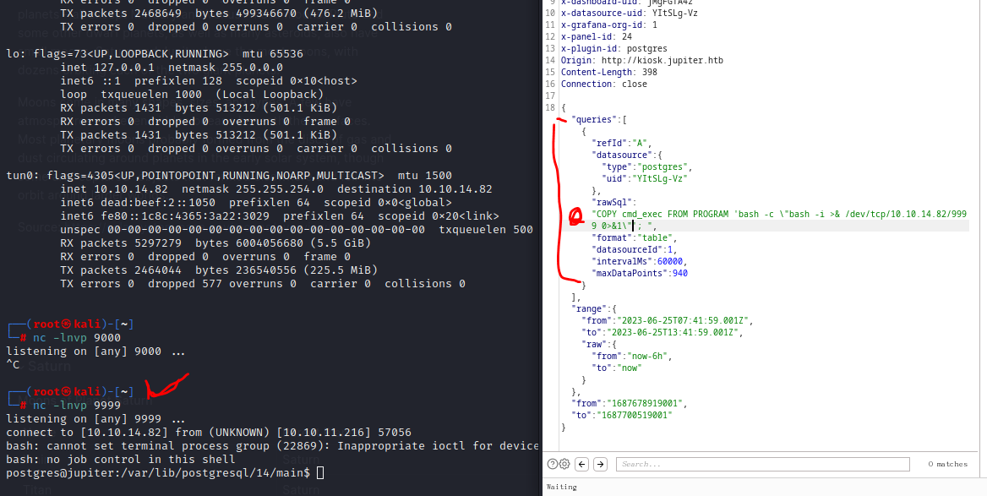

使用pspy64，察看到/dev/shm/network-simulation.yml

